Phân Tích Hệ Thống
 |  |  | Xử lý hệ thống

Xử lý controller

Xử lý khởi tạo ô chữ.
Hiển thị lên màn hình chính
Màn hình chọn block độ khó
Kiểm tra
độ khó

Đếm ngược thời gian
Hiển thị kết quả chơi lên màn hình chính

Màn hình chính

 |  | Bắt đầu |  | Kết thúc | control cuối cùng |  |  | Xử lý | Data store | Data | document | Object | Phân nhánh | Connect | Quá trình xử lý |  | Xử lý song song
凡例 | 開始 |  |  | 終了 | 最終制御 | 画面処理 | 処理 |  | データストア | データ | 文書 | オブジェクト | 分岐 | コネクタ | 処理の流れ | データの流れ | 並行処理

処理
処理
データ
データ
文書
オブジェクト
分岐
1

 |  |  |  |  |  | Xử lý màn hình |  |  |  |  |  |  |  |  |  | Process của data

Layout
5
1
STT | Layout | Item
1 |  Splash screen

2
2 | 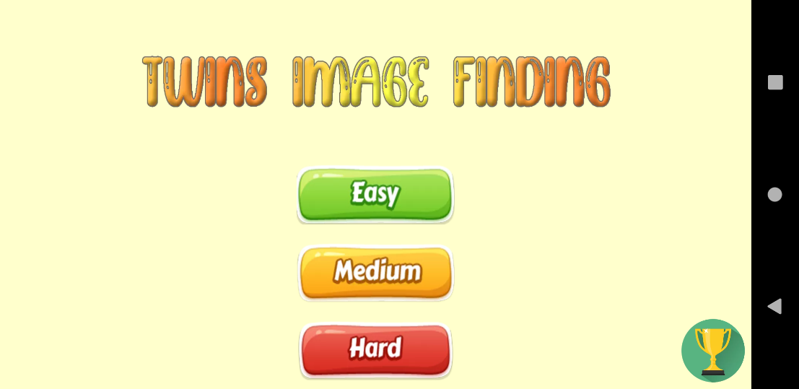 Main menu
 |  | 2. Game title
 |  | 3. Button Easy mode: Cho phép người dùng chơi game ở mức dễ
 |  | 4. Button Medium mode: Cho phép người dùng chơi game ở mức dễ
 |  | 5. Button Hard mode: Cho phép người dùng chơi game ở mức dễ
 |  | 6. Button Leaderboard: Cho phép người dùng chơi xem thời gian hoàn thành tốt nhất ở mỗi mode
3
6

4

5

8
7
3 | 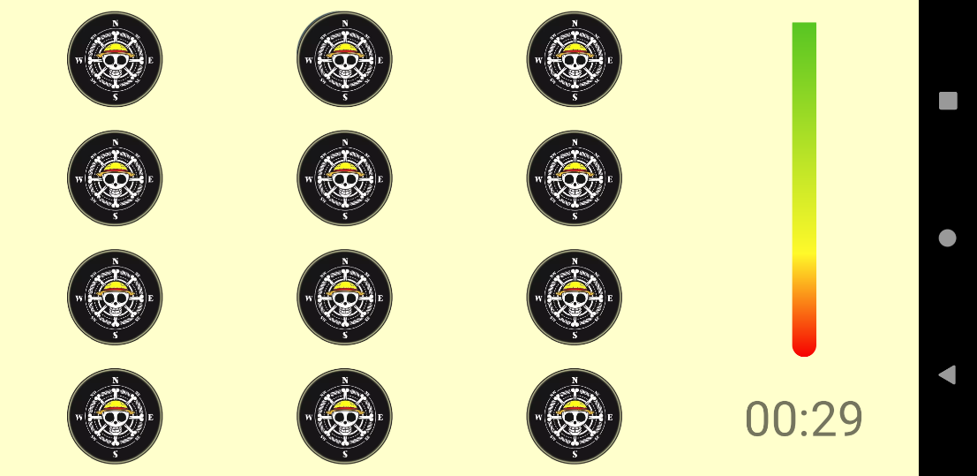 Easy mode screen
 |  | 7. HÌnh ảnh
 |  | 8. Thanh thời gian đếm ngược
 |  | 9. Thời gian hiển thị

9
10
11
4 | 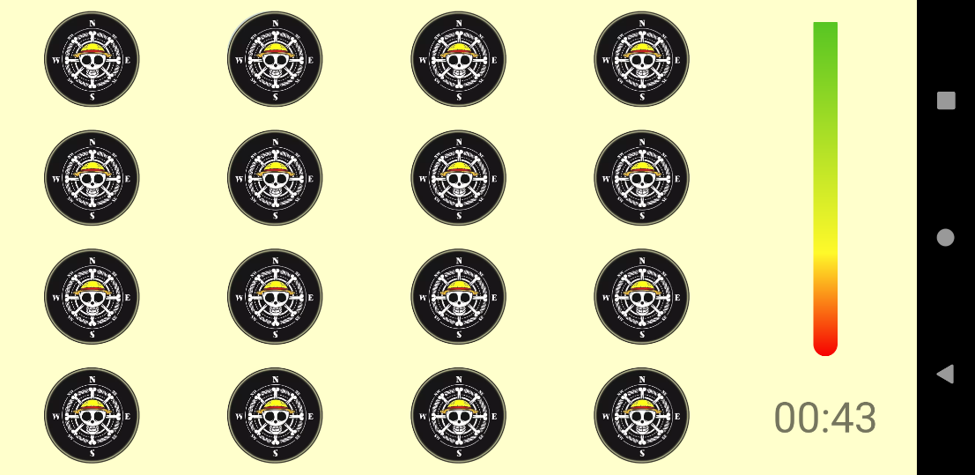 Medium mode screen
 |  | 10. HÌnh ảnh
 |  | 11. Thanh thời gian đếm ngược
 |  | 12. Thời gian hiển thị

12

13
5 | 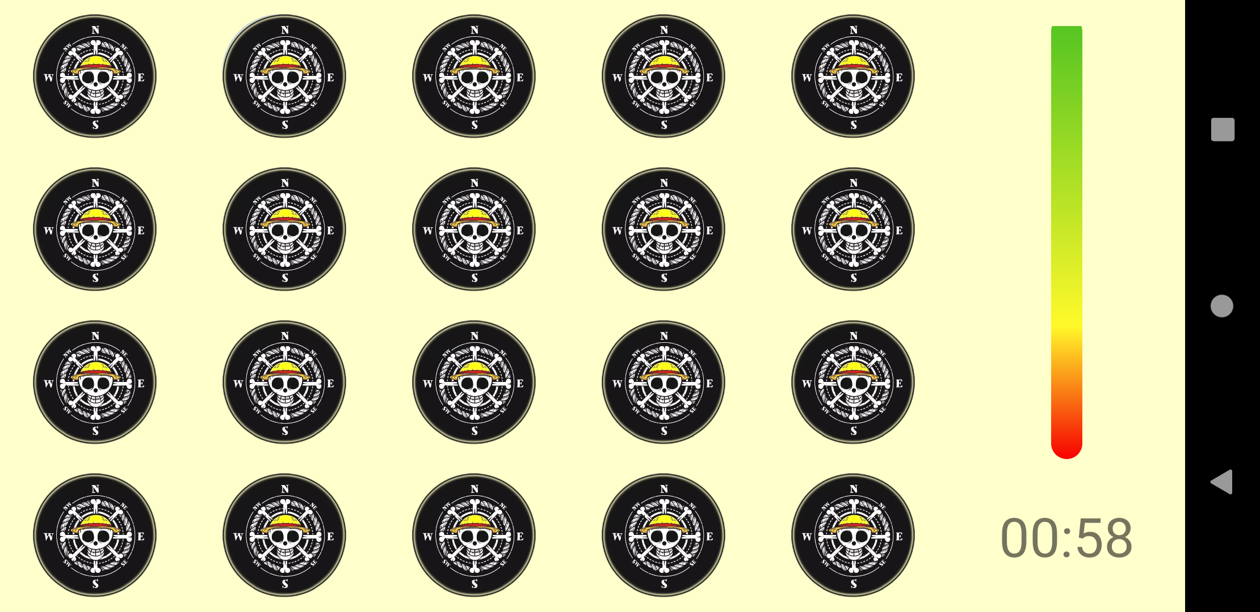 Hard mode screen
14
 |  | 13. HÌnh ảnh
 |  | 14. Thanh thời gian đếm ngược
 |  | 15. Thời gian hiển thị

15

16
6 | 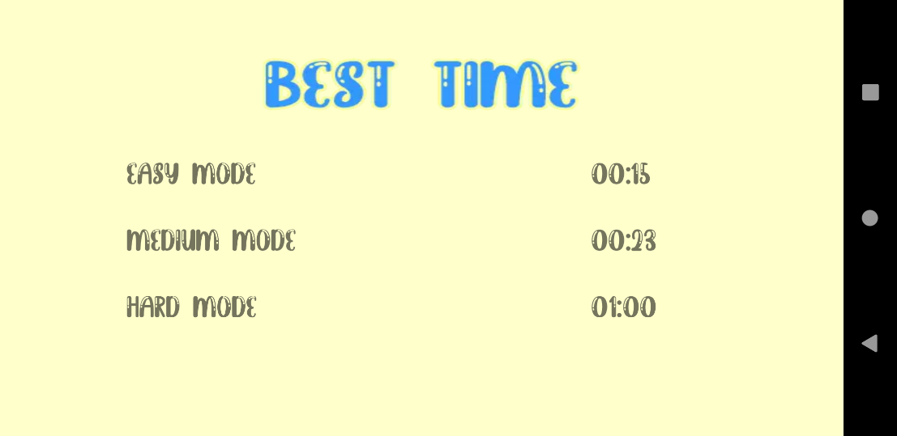 Leaderboard screen
 |  | 16. Tiêu đề
 |  | 17 + 18. Tiêu đề và điểm tốt nhất của Easy mode
 |  | 19 + 20. Tiêu đề và điểm tốt nhất của Medium mode
17
18
 |  | 21 + 22. Tiêu đề và điểm tốt nhất của Hard mode

19
20

21
22

23
6 | 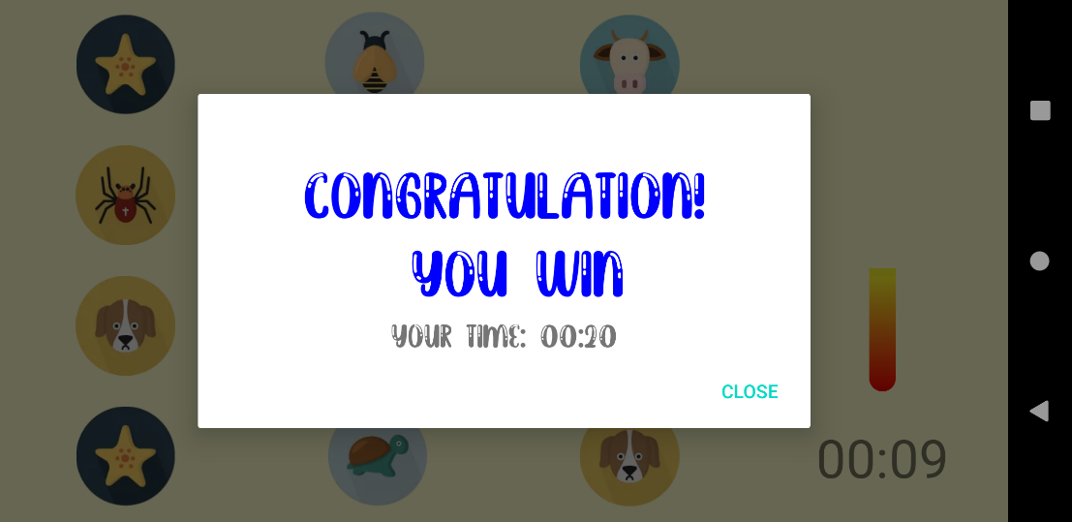 Popup Win
 |  | 23. Tiêu đề
 |  | 24. Thời gian hoàn thành
 |  | 25. Tắt popup

24
25

6 | 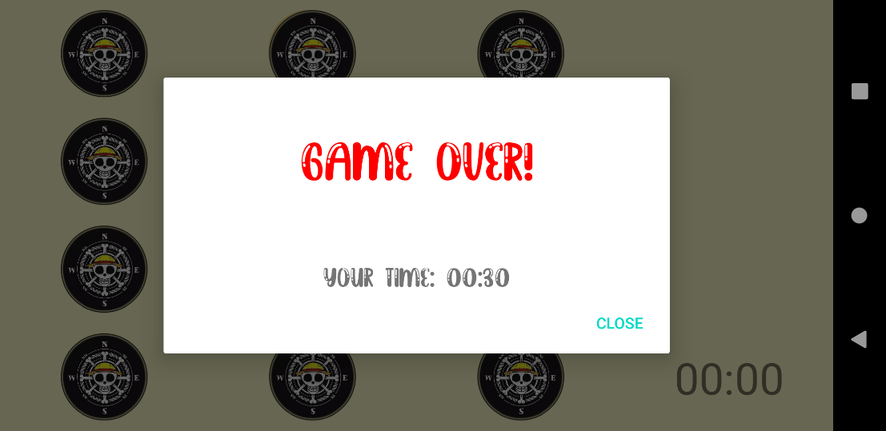 Popup Game over
 |  | 23. Tiêu đề
 |  | 24. Thời gian hoàn thành
26
 |  | 25. Tắt popup

27
28

